TotalNacional
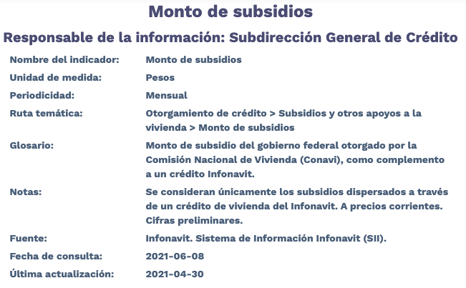
Fecha | TotalNacional
2012-01-01 | 31,626,633.13
2012-02-01 | 699,914,237.64
2012-03-01 | 835,783,957.05
2012-04-01 | 385,640,949.63
2012-05-01 | 534,182,693.89
2012-06-01 | 643,824,334.29
2012-07-01 | 356,065,579.11
2012-08-01 | 275,479,834.71
2012-09-01 | 316,490,331.55
2012-10-01 | 232,381,270.37
2012-11-01 | 49,917,171.57
2012-12-01 | 1,772,481.77
2013-01-01 | 705,113,673.16
2013-02-01 | 142,460,049.84
2013-03-01 | 423,006,722.51
2013-04-01 | 620,165,096.66
2013-05-01 | 514,956,869.48
2013-06-01 | 288,516,191.80
2013-07-01 | 399,088,953.72
2013-08-01 | 452,121,763.50
2013-09-01 | 367,383,253.71
2013-10-01 | 395,074,148.61
2013-11-01 | 457,521,182.14
2013-12-01 | 972,408,452.41
2014-01-01 | 210,069,448.67
2014-02-01 | 417,641,569.75
2014-03-01 | 515,478,209.96
2014-04-01 | 518,346,574.35
2014-05-01 | 583,801,447.42
2014-06-01 | 809,707,938.41
2014-07-01 | 712,937,575.97
2014-08-01 | 807,728,702.47
2014-09-01 | 919,394,989.07
2014-10-01 | 1,064,456,379.66
2014-11-01 | 1,092,222,004.87
2014-12-01 | 1,198,261,102.69
2015-01-01 | 329,559,436.73
2015-02-01 | 1,034,983,969.60
2015-03-01 | 1,112,070,913.03
2015-04-01 | 1,133,734,003.68
2015-05-01 | 909,873,839.93
2015-06-01 | 693,934,501.85
2015-07-01 | 271,753,880.52
2015-08-01 | 350,565,023.97
2015-09-01 | 659,472,863.20
2015-10-01 | 916,326,435.76
2015-11-01 | 514,696,549.77
2015-12-01 | 711,360,516.78
2016-01-01 | 199,070,772.68
2016-02-01 | 965,105,116.35
2016-03-01 | 794,857,869.00
2016-04-01 | 736,286,575.99
2016-05-01 | 717,850,789.05
2016-06-01 | 1,051,709,101.27
2016-07-01 | 582,843,932.98
2016-08-01 | 575,321,169.93
2016-09-01 | 497,277,517.93
2016-10-01 | 473,222,641.69
2016-11-01 | 391,181,526.62
2016-12-01 | 279,583,743.44
2017-01-01 | 693,202.33
2017-02-01 | 743,414,845.12
2017-03-01 | 250,355,808.35
2017-04-01 | 303,571,587.61
2017-05-01 | 456,288,163.68
2017-06-01 | 507,303,171.31
2017-07-01 | 379,817,811.36
2017-08-01 | 364,422,512.39
2017-09-01 | 249,671,285.36
2017-10-01 | 270,867,015.40
2017-11-01 | 391,022,354.15
2017-12-01 | 341,018,665.35
2018-01-01 | 56,313,655.24
2018-02-01 | 221,175,957.22
2018-03-01 | 218,614,509.07
2018-04-01 | 345,882,500.73
2018-05-01 | 430,576,002.08
2018-06-01 | 506,245,991.75
2018-07-01 | 476,673,719.44
2018-08-01 | 433,001,299.12
2018-09-01 | 306,735,051.07
2018-10-01 | 389,340,838.12
2018-11-01 | 197,432,775.66
2018-12-01 | 53,905.28
2019-01-01 | 173,686.85
2019-02-01 | 0
2019-03-01 | 0
2019-04-01 | 4,938,697.09
2019-05-01 | 121,627,651.55
2019-06-01 | 148,804,156.42
2019-07-01 | 99,878,031.55
2019-08-01 | 11,978,538.86
2019-09-01 | 267,123.58
2019-10-01 | 61,643.90
2019-11-01 | 0
2019-12-01 | 0
2020-01-01 | 0
2020-02-01 | 0
2020-03-01 | 0
2020-04-01 | 0
2020-05-01 | 0
2020-06-01 | 0
2020-07-01 | 0
2020-08-01 | 0
2020-09-01 | 0
2020-10-01 | 0
2020-11-01 | 0
2020-12-01 | 0
2021-01-01 | 0
2021-02-01 | 0
2021-03-01 | 0
2021-04-01 | 0

